상품제안서
캔버스 가방-인쇄용(20X22) [BG155] | 상품코드: S16490

 |  |  |  |  |  |  | 02-713-8555 | www.synergygift.co.kr
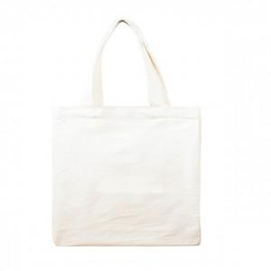

【상세/제작정보】

【인쇄/포장옵션】 | 실크, DTF열전사 / 포장불가능

【공급단가】 | 수량 | 300~ | 1,000~ | 3,000~ | 5,000~ | 10,000~
*VAT별도 | 단가 | 930원 | 890원 | 860원 | 820원 | 790원

【상품 URL】 | https://www.synergygift.co.kr:443/src/goods_detail.php?gdno=18787

